Hoja1
Primera Práctica Formativa Obligatoria

1. Diseñar el modelo entidad-relación de un Instituto.

En la base de datos se desea guardar los datos de los profesores del Instituto (DNI, nombre, dirección y teléfono). Los profesores imparten módulos, y cada módulo tiene un código y un nombre. Cada alumno está matriculado en uno o varios módulos. De cada alumno se desea guardar el Nº de legajo, nombre, apellido y fecha de nacimiento. Los profesores pueden impartir varios módulos, pero un módulo sólo puede ser impartido por un profesor. Cada curso tiene un grupo de alumnos, uno de los cuales es el delegado del grupo.

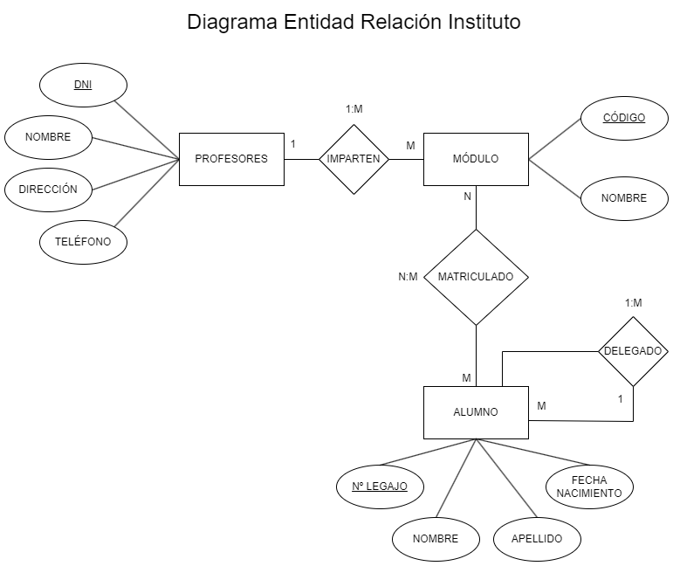

2. Aplicar las Reglas de Normalización

Primera Forma Normal

ordenes (id_orden, fecha, id_cliente, nom_cliente, estado, num_art, nom_art, cant, precio)
Ordenes
Id_orden | Fecha | Id_cliente | Nom_cliente | Estado | Num_art |  | nom_art | cant | Precio
2301 | 2011-02-23 | 101 | Martin | Caracas | 3786 |  | Red | 3 | 35.00
2301 | 2011-02-23 | 101 | Martin | Caracas | 4011 |  | Raqueta | 6 | 65.00
2301 | 2011-02-23 | 101 | Martin | Caracas | 9132 |  | Paq-3 | 8 | 4.75
2302 | 2011-02-25 | 107 | Hernan | Coro | 5794 |  | Paq-6 | 4 | 5.00
2303 | 2011-02-27 | 110 | Pedro | Maracay | 4011 |  | Raqueta | 2 | 65.00
2303 | 2011-02-27 | 110 | Pedro | Maracay | 3141 |  | Funda | 2 | 10.00

La Tabla Ordenes "no cumple" con el requisito de la Primera Forma Normal (1FN),
ya que tiene un grupo repetido.
El grupo repetido es: Num_art, nom_art, cant, Precio. Estos datos deben estar en una
Tabla diferente, ya que la (1FN) no permite campos repetidos. Por otra parte cumple
con el requisito de tener una clave primaria y tener los campos atómicos.

ordenes (id_orden, fecha, id_cliente, nom_cliente, estado)
Ordenes
Id_orden | Fecha | Id_cliente | Nom_cliente | Estado |  | Separamos la Tabla Ordenes.
2301 | 2011-02-23 | 101 | Martin | Caracas
2301 | 2011-02-23 | 101 | Martin | Caracas
2301 | 2011-02-23 | 101 | Martin | Caracas
2302 | 2011-02-25 | 107 | Hernan | Coro
2303 | 2011-02-27 | 110 | Pedro | Maracay
2303 | 2011-02-27 | 110 | Pedro | Maracay

Articulos_ordenes (id_orden, num_art, nom_art, cant, precio)
Articulos_ordenes
Id_orden | Num_art | nom_art | cant | Precio |  | Creamos la Tabla Articulos_ordenes
2301 | 3786 | Red | 3 | 35.00
2301 | 4011 | Raqueta | 6 | 65.00
2301 | 9132 | Paq-3 | 8 | 4.75
2302 | 5794 | Paq-6 | 4 | 5.00
2303 | 4011 | Raqueta | 2 | 65.00
2303 | 3141 | Funda | 2 | 10.00

Segunda Forma Normal

Primeramente tenemos que eliminar cualquier columna no llave que no de dependa
de la llave primaria de la Tabla.

Seguimos estos pasos:

* Determinamos las columnas que no son llave y no dependen de la llave primaria de la tabla.
* Eliminamos esas columnas de la tabla base.
* Creamos una segunda Tabla con esas columnas y la columna de la PK de la cual depende.

Articulos_ordenes (id_orden, num_art, cant)
Articulos_ordenes
Id_orden | Num_art | cant |  | La Tabla Ordenes está en (2FN) porque todos los
2301 | 3786 | 3 |  | atributos no clave (Num_art y cant) dependen de la clave
2301 | 4011 | 6 |  | primaria (Id_orden).
2301 | 9132 | 8
2302 | 5794 | 4
2303 | 4011 | 2
2303 | 3141 | 2

Articulos (num_art, nom_art, precio)
Articulos
Num_art | nom_art | Precio |  | La Tabla Articulos está en (2FN) porque todos los
3786 | Red | 35.00 |  | atributos no clave (nom_art y Precio) dependen de la clave
4011 | Raqueta | 65.00 |  | primaria (Num_art).
9132 | Paq-3 | 4.75
5794 | Paq-6 | 5.00
4011 | Raqueta | 65.00
3141 | Funda | 10.00

Tercera Forma Normal

La Tercera Forma Nornal (3FN) nos dice que tenemos que eliminar cualquier columna
no llave que sea dependiente de otra columna no llave.

Seguimos estos pasos:

* Determinamos las columnas que son dependientes de otra columna no llave.
* Eliminamos esas columnas de la tabla base.
* Creamos una segunda Tabla con esas columnas y con la columna no llave de la cual son
dependientes.

Articulos_ordenes (id_orden, num_art, cant)
Articulos_ordenes
Id_orden | Num_art | cant |  | La Tabla Ordenes está en (3FN) porque ya se encuentra
2301 | 3786 | 3 |  | en (2FN) y cada atributo que no forma parte de la clave
2301 | 4011 | 6 |  | primaria no depende transitivamente de la clave.
2301 | 9132 | 8
2302 | 5794 | 4
2303 | 4011 | 2
2303 | 3141 | 2

Articulos (num_art, nom_art, precio)
Articulos
Num_art | nom_art | Precio |  | La Tabla Articulos está en (3FN) porque ya se encuentra
3786 | Red | 35.00 |  | en (2FN) y cada atributo que no forma parte de la clave
4011 | Raqueta | 65.00 |  | primaria no depende transitivamente de la clave.
9132 | Paq-3 | 4.75
5794 | Paq-6 | 5.00
4011 | Raqueta | 65.00
3141 | Funda | 10.00

La Tabla Ordenes no se encuentra en (3FN), ya que nom_cliente y Estado son
dependientes de Id_cliente y esta columna no es la llave primaria.

Para normalizar la esta Tabla, moveremos las columnas no llave y la columna llave de la cual
dependen dentro de una nueva tabla clientes.

ordenes (id_orden,fecha, id_cliente)
Ordenes
Id_orden | Fecha | Id_cliente |  | La Tabla Articulos está en (3FN) porque ya se encuentra
2301 | 2011-02-23 | 101 |  | en (2FN) y cada atributo que no forma parte de la clave
2302 | 2011-02-25 | 107 |  | primaria no depende transitivamente de la clave.
2303 | 2011-02-27 | 110

clientes (id_cliente, nom_cliente, estado)
Clientes
Id_cliente | Nom_cliente | Estado |  | La Tabla Articulos está en (3FN) porque ya se encuentra
101 | Martin | Caracas |  | en (2FN) y cada atributo que no forma parte de la clave
107 | Hernan | Coro |  | primaria no depende transitivamente de la clave.
110 | Pedro | Maracay

En resumen, la Base de Datos queda de la siguiente manera:

Ordenes (id_orden,fecha, id_cliente)
Clientes (id_cliente, nom_cliente, estado)
Articulos_ordenes (id_orden, num_art, cant)
Articulos (num_art, nom_art, precio)

3. Tenemos el siguiente Problema

Tenemos el siguiente esquema relacional de base de datos:

• CLIENTE (NCliente, Nombre, Dirección, Teléfono, CP)
• PRODUCTO (CodProducto, Descripción, Precio)
• VENTA (IdVenta, CodProducto, NCliente, Cantidad)

La tabla de cliente almacena información sobre cada posible cliente de nuestra empresa.
En la tabla de producto almacenamos información sobre cada producto de la empresa.
La tabla de ventas relaciona a las dos anteriores utilizando el atributo CodProducto
para indicar el producto que se venda, y el atributo NCliente para indicar el cliente
al que vendimos el producto.

3.1. Resolver utilizando álgebra relacional y explicar de manera coloquial el razonamiento.

Primero renombramos las Tablas para facilitar su manejo:

Clientes → C
Productos → P
Ventas → V

3.1.a) Indicar el código y descripción de los productos cuyo precio sea inferior a los $ 2000.

Π CodProducto, descripcion ( precio < 2000 (P))

En este caso hacemos un Select del Código del Producto y la descripción. Indicamos que esas
columnas se encuentran en la Tabla Productos y le colocamos la condición que el precio sea
menor a $2000.

3.1.b) Mostrar la descripción del producto de aquellos productos que vendieron menos de 50 unidades.

Π descripcion ( cantidad < 50 (P ⋈ V))

En este caso hacemos un Select de la descripción del Producto. Le indicamos que esa columna
la tiene que obtener del producto cartesiano natural de las tablas Productos y Ventas.
Agregamos la condición que la cantidad tiene que ser menor a 50 unidades.

3.1.c) Mostrar el identificador de las ventas cuya cantidad supera a la cantidad vendida en la venta número 15.

R = Π cantidad ( IdVenta = 15 (V))

Π IdVenta ( V.cantidad > R.Cantidad (V x R))

Primeramente para poder comparar tenemos que crear una nueva tabla R que va a tener la
columna cantidad y un solo registro, el IdVenta 15.
Ahora procedemos a hacer un Select del IdVenta. Le indicamos que esa columna la va a
obtener del producto cartesiano de las Tablas Ventas y la Tabla R que acabamos de crear.
Le indicamos que la cantidad de la Tabla Ventas tiene que ser mayor a la cantidad de la
Tabla R.

3.2) Resolver utilizando SQL

3.2.a) Mostrar la descripción de los productos cuyo precio sea mayor de $ 2000.

SELECT descripcion
FROM productos
WHERE precio > 2000

3.2.b) Mostrar los nombres de los clientes junto a su teléfono.

SELECT nombre, telefono
FROM clientes

3.2.c) Mostrar la descripción y precio de los productos cuyo identificador de venta es igual a 65.

SELECT DISTINCT descripcion, precio
FROM productos
WHERE codproducto = (SELECT codproducto FROM ventas WHERE idventa = 65)

SELECT DISTINCT descripcion, precio
FROM productos
INNER JOIN ventas
ON productos.codProducto = ventas.codProducto
WHERE idventa = 65

